DATOS
 |  |  |  |  | *Los datos que aparecen en esta tabla de cálculo, son orientativos. Se debe realizar un estudio exhaustivo de cada obra para conocer exáctamente la cantidad de material necesario. Baixens no se hace responsable de su uso inadecuado, y queda excluido de toda responsabilidad al respecto.

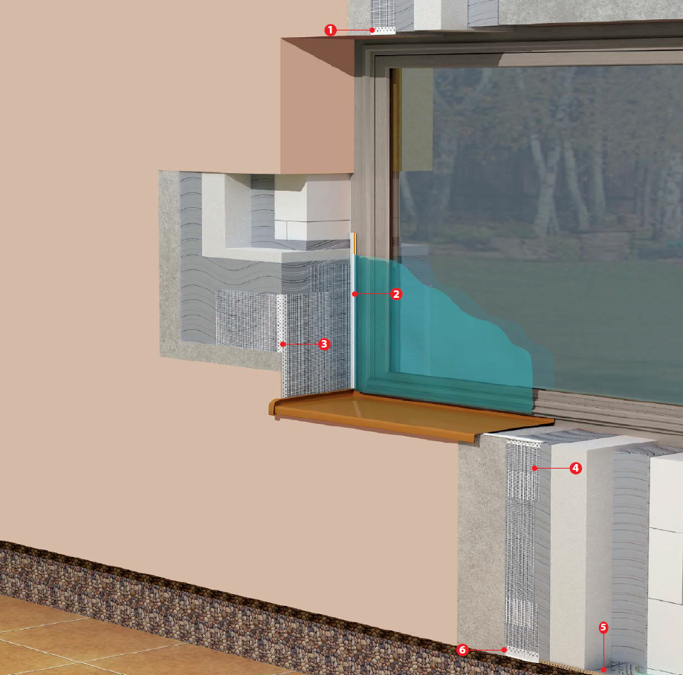
DATOS DE LA OBRA
SUPERFICIE DE LA FACHADA |  |  | 0 | m²
TIPO DE PLACA AISLANTE |  |  | Placa EPS/EPS GRAFITO
TIPO DE MORTERO DE ACABADO EN LA FACHADA |  |  | Mortero Acrílico Grueso (2000 µm)
ESQUEMA FIJACIONES MECÁNICAS |  |  | 0 | Uds/m²
PERÍMETRO DE LA FACHADA |  |  | 0 | m
HUECOS DE FACHADA | VENTANAS | Número | 0 | Uds
 |  | Altura | 0 | m
 |  | Anchura | 0 | m
 | PUERTAS | Número | 0 | Uds
 |  | Altura | 0 | m
 |  | Anchura | 0 | m
ESQUINAS EN FACHADA |  | Número | 0 | Uds
 |  | Altura | 0 | m

TIPO DE PRODUCTO | MATERIAL | REFERENCIA | MATERIAL NECESARIO
Mortero de Agarre y Revestimiento | ISOLXTREM® POLIESTIREX | CX-28 | 0 | Sacos
Placa aislamiento | PLACA EPS/EPS GRAFITO | ---- | 0 | Uds
Fijación | TACO FIJACIÓN | ---- | 0 | Uds
Malla de fibra de vidrio | MALLA ISOLXTREM® | RG-116 | 0 | Rollos
Imprimación | ISOLXTREM® MICROPRIMER | RX-528 | 0 | Botes
Mortero Acrílico Grueso (2000 µm) | ISOLXTREM® RTX | PX-20G | 0 | Botes
Perfil Metálico | PERFIL DE ARRANQUE | ---- | 0 | m
Perfil PVC | PERFIL CLIP DE ARRANQUE | ---- | 0 | m | LEYENDA
Perfil PVC | PERFIL GOTERÓN | ---- | 0 | m | 1. Perfil Goterón
Perfil PVC | PERFIL CANTONERA | ---- | 0 | m | 2. Perfil Marco Ventana
Perfil PVC | PERFIL ALFEIZAR | ---- | 0 | m | 3. Perfil Cantonera
Perfil PVC | PERFIL MARCO VENTANA | ---- | 0 | m | 4. Perfil Alfeizar

Fijaciones
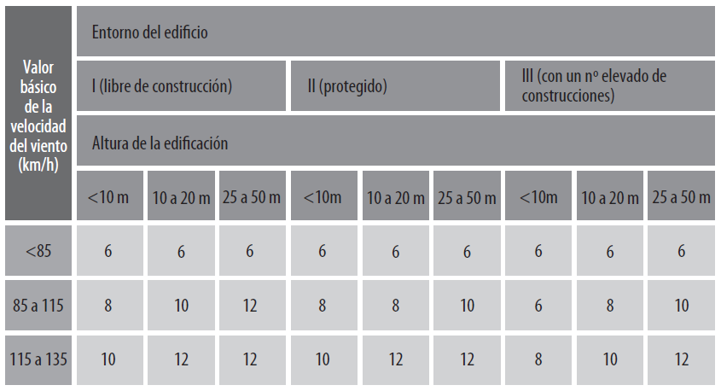
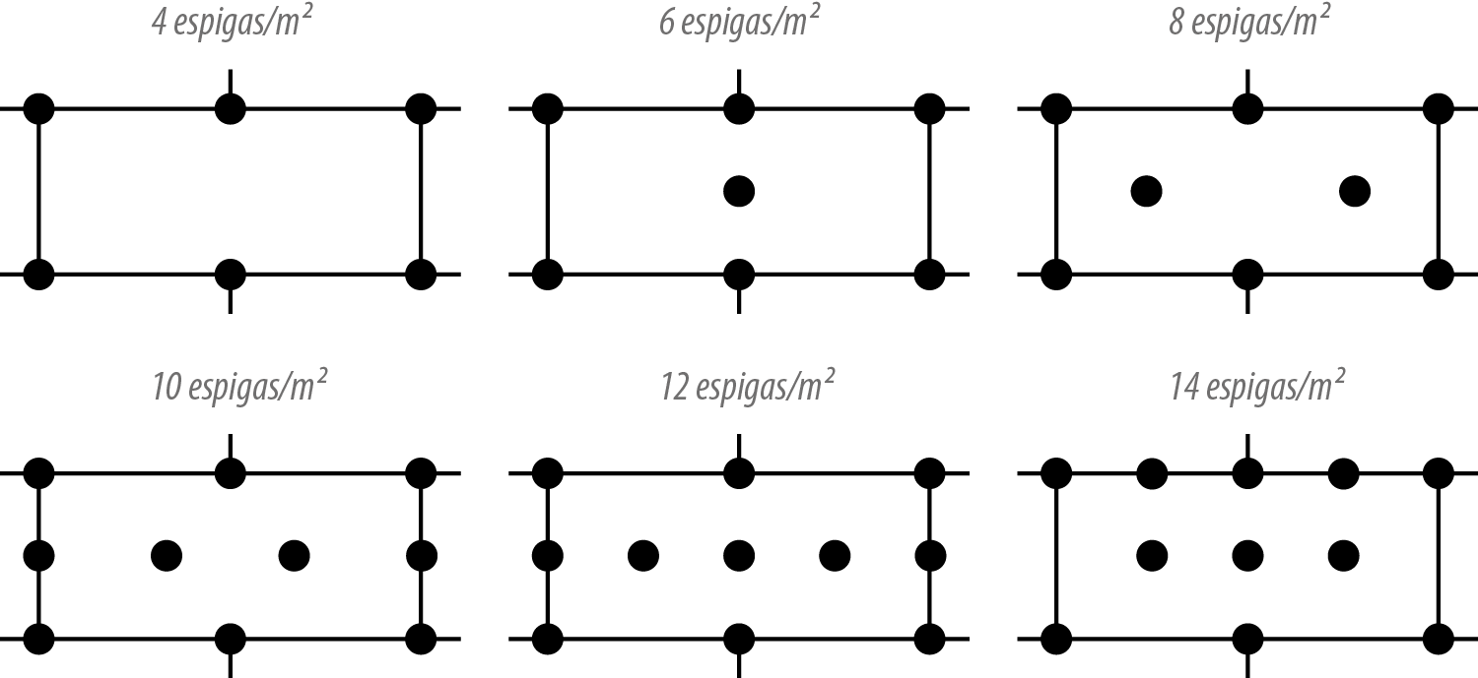
Número de fijaciones por m² | Esquema de colocación de las fijaciones

